Biseccion
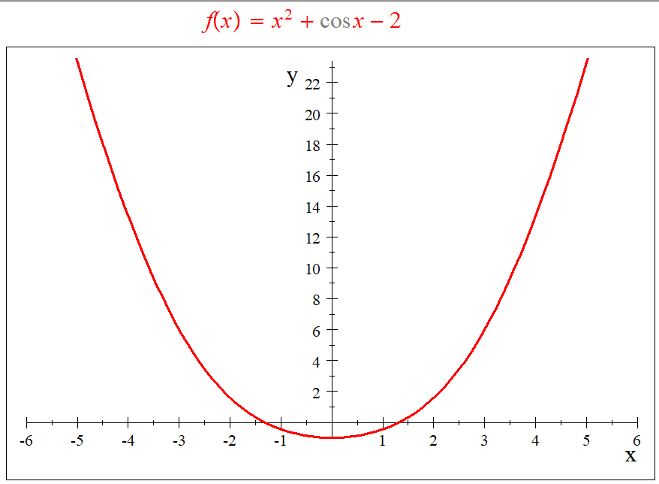

 |  |  | Valores de Disparo
 |  |  | a = | 3
 |  |  | b = | 4

 |  |  | ITERACIONES | a | b | f(a) | f(b) | pm | f(pm) | TOLERANCIA
 |  |  | 0 | 3.000000 | 4.000000 | -0.750000 | 4.000000 | 3.500000 | 0.606250
 |  |  | 1 | 3.000000 | 3.500000 | -0.750000 | 0.606250 | 3.250000 | -0.282031 | 0.250000
 |  |  | 2 | 3.250000 | 3.500000 | -0.282031 | 0.606250 | 3.375000 | 0.104004 | 0.125000
 |  |  | 3 | 3.250000 | 3.375000 | -0.282031 | 0.104004 | 3.312500 | -0.102844 | 0.062500
 |  |  | 4 | 3.312500 | 3.375000 | -0.102844 | 0.104004 | 3.343750 | -0.002965 | 0.031250
 |  |  | 5 | 3.343750 | 3.375000 | -0.002965 | 0.104004 | 3.359375 | 0.049623 | 0.015625
 |  |  | 6 | 3.343750 | 3.359375 | -0.002965 | 0.049623 | 3.351563 | 0.023106 | 0.007813
 |  |  | 7 | 3.343750 | 3.351563 | -0.002965 | 0.023106 | 3.347656 | 0.010015 | 0.003906
 |  |  | 8 | 3.343750 | 3.347656 | -0.002965 | 0.010015 | 3.345703 | 0.003511 | 0.001953
 |  |  | 9 | 3.343750 | 3.345703 | -0.002965 | 0.003511 | 3.344727 | 0.000270 | 0.000977
 |  |  | 10 | 3.343750 | 3.344727 | -0.002965 | 0.000270 | 3.344238 | -0.001348 | 0.000488
 |  |  | 11 | 3.344238 | 3.344727 | -0.001348 | 0.000270 | 3.344482 | -0.000540 | 0.000244
 |  |  | 12 | 3.344482 | 3.344727 | -0.000540 | 0.000270 | 3.344604 | -0.000135 | 0.000122
 |  |  | 13 | 3.344604 | 3.344727 | -0.000135 | 0.000270 | 3.344666 | 0.000067 | 0.000061
 |  |  | 14 | 3.344604 | 3.344666 | -0.000135 | 0.000067 | 3.344635 | -0.000034 | 0.000031
 |  |  | 15 | 3.344635 | 3.344666 | -0.000034 | 0.000067 | 3.344650 | 0.000017 | 0.000015
 |  |  | 16 | 3.344635 | 3.344650 | -0.000034 | 0.000017 | 3.344643 | -0.000008 | 0.000008
 |  |  | 17 | 3.344643 | 3.344650 | -0.000008 | 0.000017 | 3.344646 | 0.000004 | 0.000004
 |  |  | 18 | 3.344643 | 3.344646 | -0.000008 | 0.000004 | 3.344645 | -0.000002 | 0.000002
 |  |  | 19 | 3.344645 | 3.344646 | -0.000002 | 0.000004 | 3.344646 | 0.000001 | 0.000001
 |  |  | 20 | 3.344645 | 3.344646 | -0.000002 | 0.000001 | 3.344645 | -0.000001 | 0.000000
 |  |  | 21 | 3.344645 | 3.344646 | -0.000001 | 0.000001 | 3.344645 | 0.000000 | 0.000000
 |  |  | 22 | 3.344645 | 3.344645 | -0.000001 | 0.000000 | 3.344645 | 0.000000 | 0.000000
 |  |  | 23 | 3.344645 | 3.344645 | 0.000000 | 0.000000 | 3.344645 | 0.000000 | 0.000000
 | Valor real = | 3.523074 | 24 | 3.344645 | 3.344645 | 0.000000 | 0.000000 | 3.3446451724 | 0.000000 | 0.000000
 | Valor % = | 352% | 25 | 3.344645 | 3.344645 | 0.000000 | 0.000000 | 3.344645 | 0.000000 | 0.000000

valor real = | -1.325623

Conclusión Ejemplo:
para la funcion f(x) = x^2 + cos x-2 con un rango de vision de -10 a 10 observarmos que tien 2 raices, usan el metodo de diceccion con la reglas de bolzano, con ayuda de los valores de disparo -0.5 y -1.5 obtuvimos que la raiz esa en el punto aproximado -1.325622 con una error porcentual de 0%

